电商APP测试2017年11月29日
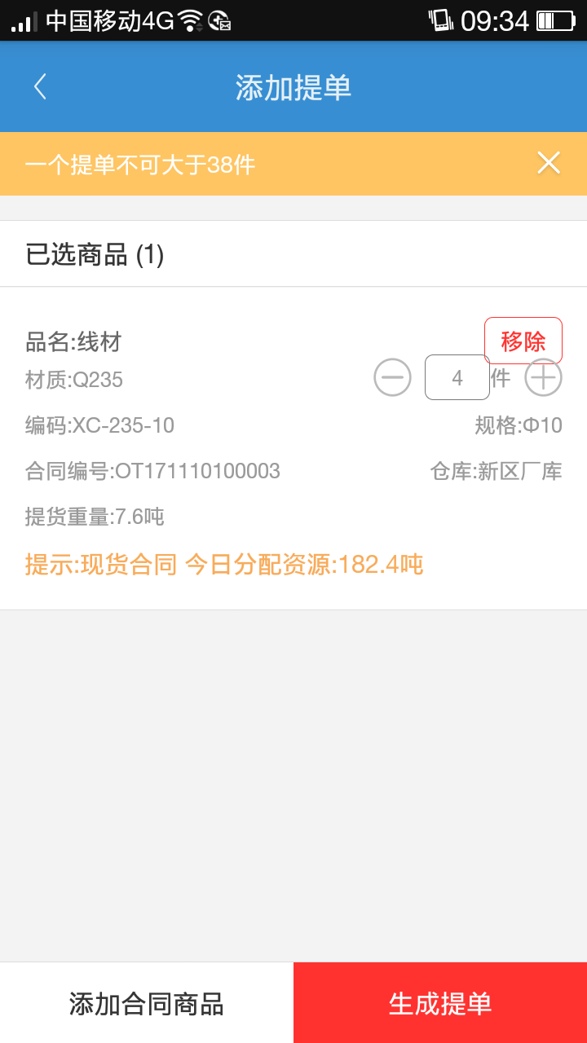
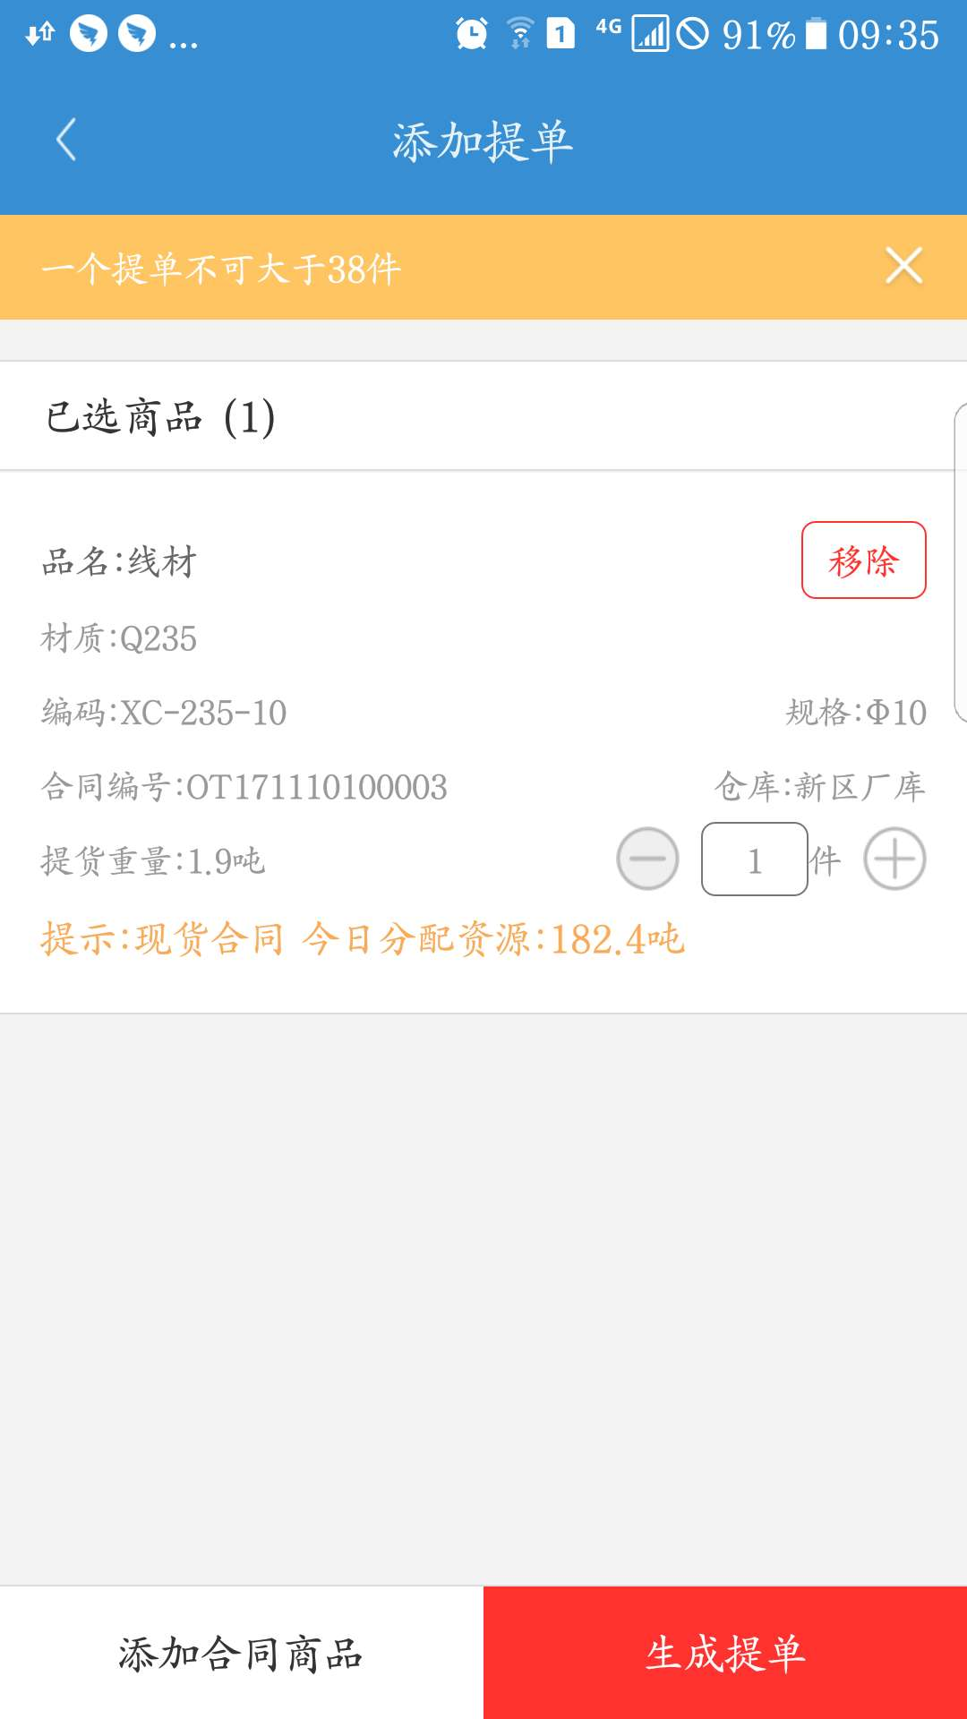
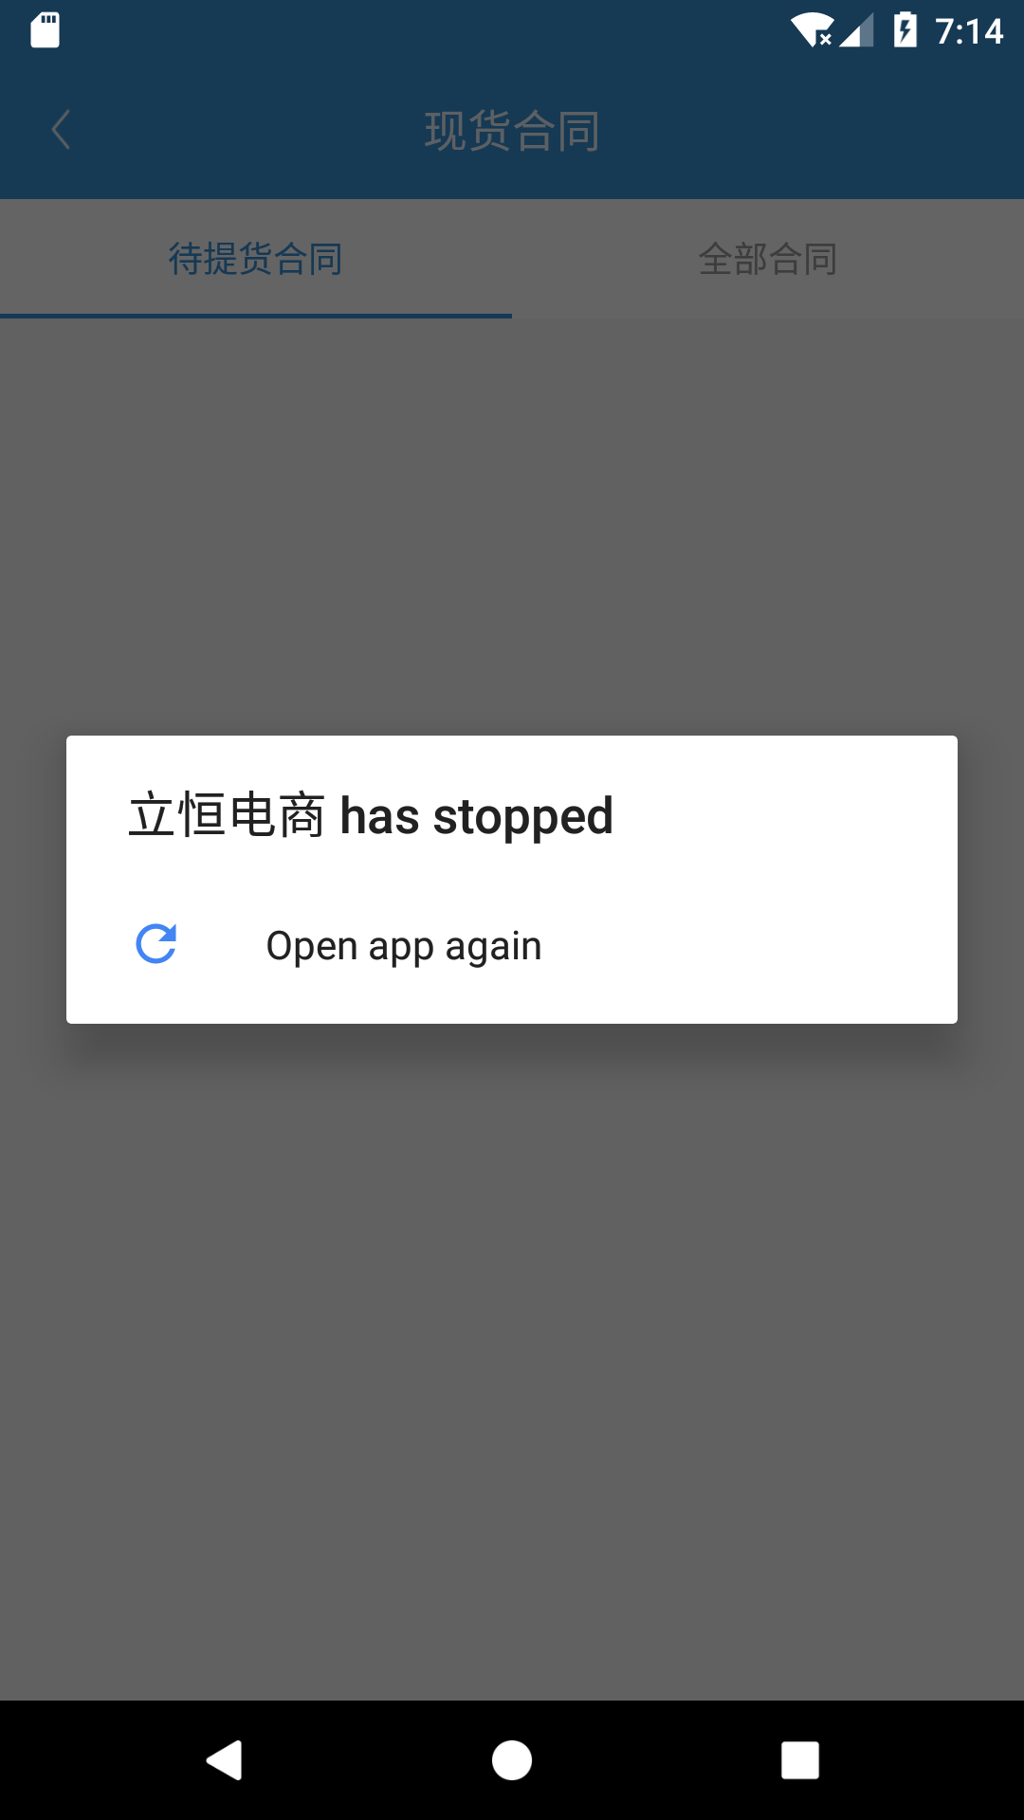
电商APP测试文档 |  |  |  |  |  | 2017年11月25日
编号 | 模块 | 界面 | 界面内容 | 功能描述 | 是否正常 | 回复 | 测试结果
1 | 我的 | 添加货款 | 填写付款信息 | 选择银行账号、收款账号、金额、银行流水号、用途、用途说明、付款凭证等，点击添加货款，等待财务人员的确认。 | 不确定 | 没有实际账号无法确认测试 | 没有实际账号无法确认测试
2 |  | 添加票据 | 填写票据信息 | 输入票据金额、票据号、用途、用途说明、票据凭证等，点击添加票据，等待财务人员的确认。 | 不确定 | 没有实际账号无法确认测试 | 没有实际账号无法确认测试
3 |  | 今日资源 |  | 显示今日资源是否分配，如果分配显示分配，未分配显示未分配。 | 不确定 |  | 没有实际账号无法确认测试
4 |  | 现货合同 | 待提货合同列表 |  | 否 | 均正常 | 已修复
5 |  |  | 全部合同列表 |  | 否
6 |  | 查看合同详情 | 查看合同详情 | 进入期货合同，点击查看合同详情 | 否 | 未发现 | 已修复
7 |  |  | 添加合同商品 | 显示已选商品详情，可以对商品进行移除、添加件数操作。 | 否 |  | 已修复
8 |  | 发送到物流 |  |  | 否 |  | 没有实际账号无法确认测试
9 |  |  | 退货申请 | 显示退货申请 | 不确定 | 没有数据肯定是不会显示的。目前电商运行到现在总共只有4条退记录 | 没有实际账号无法确认测试
10 |  |  | 申请记录 | 显示申请记录 | 不确定 |  | 没有实际账号无法确认测试

